EJEMPLO PROGRAMA DE AUDITORÍAS
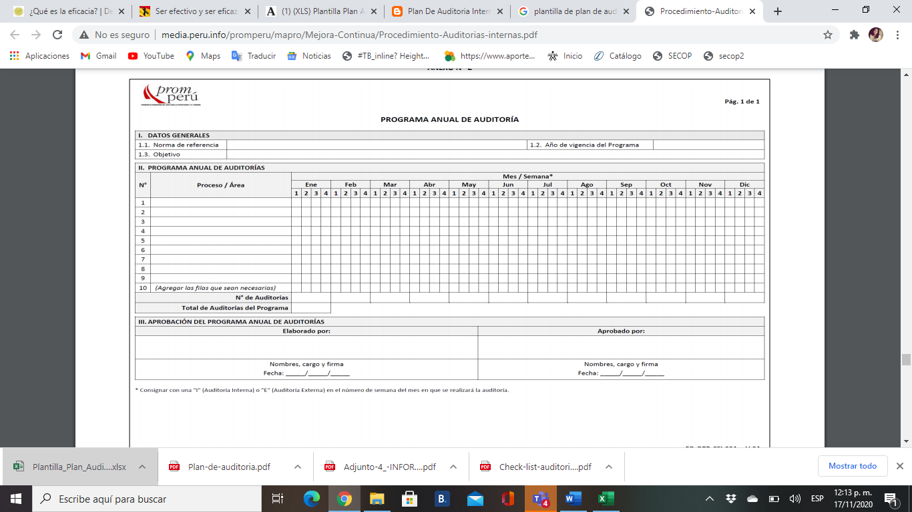
PROGRAMA ANUAL DE AUDITORÍAS
AÑO DEL PROGRAMA: |  |  |  |  |  | 2020
NORMAS REFERENCIAS: |  |  |  |  |  | ISO 9001:2015
OBJETIVOS: |  |  |  |  |  | Evaluar efectividad del sistema de gestión de calidad, a través de auditorías internas y externas. Realizar análisis de resultados utilizando estadística. Establecer acciones de mejora alineados a conseguir objetivos estratégicos de la empresa.
CRONOGRAMA DE AUDITORÍAS
N° | NOMBRE DE LA ACTIVIDAD | NORMAS, REGLAS | PROCESO/ÁREA | RESPONSABLE AUDITORÍA | LÍDER DE PROCESO | MES/SEMANA
 |  |  |  |  |  | ENERO |  |  |  | FEBRERO |  |  |  | MARZO |  |  |  | ABRIL |  |  |  | MAYO |  |  |  | JUNIO |  |  |  | JULIO |  |  |  | AGOSTO |  |  |  | SEPTIEMBRE |  |  |  | OCTUBRE |  |  |  | NOVIEMBRE |  |  |  | DICIEMBRE
 |  |  |  |  |  | 1 | 2 | 3 | 4 | 1 | 2 | 3 | 4 | 1 | 2 | 3 | 4 | 1 | 2 | 3 | 4 | 1 | 2 | 3 | 4 | 1 | 2 | 3 | 4 | 1 | 2 | 3 | 4 | 1 | 2 | 3 | 4 | 1 | 2 | 3 | 4 | 1 | 2 | 3 | 4 | 1 | 2 | 3 | 4 | 1 | 2 | 3 | 4
1 | AUDITORÍA DE GESTIÓN |  | PRODUCCIÓN/PATRONAJE | AUDITOR INTERNO 1 | MARÍA JÁCOME | I |  |  |  |  | I |  |  |  | I |  | E |  |  | I |  | I |  |  |  |  | I |  | E |  | I |  |  |  | I |  |  |  | I |  | E |  |  | I |  |  | I |  |  |  | I |  | E
2 | AUDITORÍA DE GESTIÓN |  | PRODUCCIÓN/TRAZO Y CORTE | AUDITOR INTERNO 1 | PAULA DÍAZ |  | I |  |  | I |  |  |  |  | I |  | E |  |  | I |  | I | I |  |  |  | I |  | E |  | I |  |  |  | I |  |  |  | I |  | E |  |  | I |  |  | I |  |  |  | I |  | E
3 | AUDITORÍA DE GESTIÓN |  | PRODUCCIÓN/CONFECCIÓN | AUDITOR INTERNO 2 | CAROLINA CAMARGO |  |  | I |  |  |  | I |  |  | I |  | E |  |  | I |  |  | I |  |  |  | I |  | E |  |  | I |  |  |  | I |  |  | I |  | E |  |  | I |  |  | I |  |  |  | I |  | E
4 | AUDITORÍA DE GESTIÓN |  | PRODUCCIÓN/TERMINADOS | AUDITOR INTERNO 2 | CARLOS CASTRO |  |  | I |  |  | I |  |  |  | I |  | E |  |  | I |  |  |  | I |  |  | I |  | E |  |  | I |  |  |  | I |  |  | I |  | E |  |  | I |  |  | I |  |  |  | I |  | E
5 | AUDITORÍA DE GESTIÓN |  | GESTIÓN DE CALIDAD | AUDITOR INTERNO 3 | EDUARDO JIMÉNEZ |  | I |  |  |  |  | I |  |  |  | I | E |  |  |  | I |  |  | I |  |  | I |  | E |  |  |  | I |  |  | I |  |  | I |  | E |  |  | I |  |  | I |  |  |  | I |  | E
6 | AUDITORÍA DE GESTIÓN |  | DIRECCIÓN | AUDITOR INTERNO 3 | DIANA RIVERA |  | I |  |  |  |  | I |  |  |  | I | E |  |  |  | I |  |  |  | I |  | I |  | E |  |  |  | I |  |  | I |  |  | I |  | E |  |  | I |  |  | I |  |  |  | I
7
8
9
10
NÚMERO DE AUDITORÍAS
TOTAL AUDITORÍAS DEL PROGRAMA
ELABORADO POR
NOMBRE, CARGO Y FIRMA
FECHA
NOTA: EN CADA CASILLA ESPECIFICAR CON LETRA (I) SI ES INTERNA Y CON (E) SI ES EXTERNA

